2번
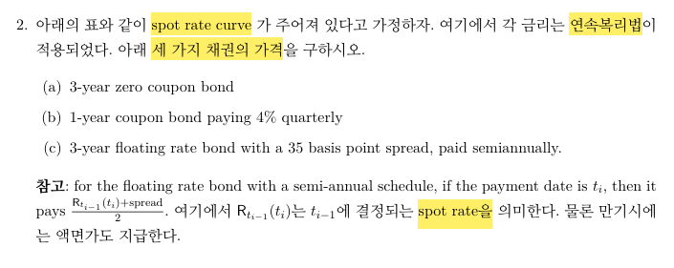
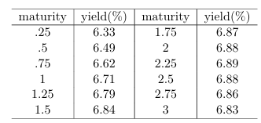

문제 | 답 |  |  | 비고
a | 81.47287852
b | 97.34920316
c | 100.9334177 | 반기당 지급하는 현금 흐름 | 0.175 | * fixed pay 채권에다가 spread들의 현재가치와 같다고 놓을 수 있다. 따라서, 100+sum of PV(spreads_t)으로 계산하면 된다. 문제에서, spread도 연 단위로 표현되어 있으므로 2로 나누어주어 반기 단위로 표현해주어야 한다.
 |  | spread들의 현재가치 합 | 0.933417729

4번
rate(%) | billions | 누적 거래량 | 누적 비중 | rate*volume
4.3 | 10.3 | 10.3 | 0.4012465914 | 44.29
4.31 | 28.2 | 38.5 | 1.49980522 | 121.542
4.32 | 95 | 133.5 | 5.200623296 | 410.4
4.33 | 172 | 305.5 | 11.90105181 | 744.76
4.34 | 202.8 | 508.3 | 19.8013245 | 880.152
4.35 | 259.3 | 767.6 | 29.90261005 | 1127.955
4.36 | 318.3 | 1085.9 | 42.3022984 | 1387.788
4.37 | 197.7 | 1283.6 | 50.0038956 | 863.949
4.38 | 346.5 | 1630.1 | 63.50214258 | 1517.67
4.39 | 205.4 | 1835.5 | 71.50370082 | 901.706
4.4 | 112.9 | 1948.4 | 75.90183093 | 496.76
4.41 | 123.2 | 2071.6 | 80.70120764 | 543.312
4.42 | 102.7 | 2174.3 | 84.70198675 | 453.934
4.43 | 92.4 | 2266.7 | 88.30151928 | 409.332
4.44 | 92.4 | 2359.1 | 91.90105181 | 410.256
4.45 | 82.1 | 2441.2 | 95.09933775 | 365.345
4.46 | 61.6 | 2502.8 | 97.4990261 | 274.736 | volume weighted mean | 4.3791
4.47 | 48.8 | 2551.6 | 99.40007791 | 218.136 | volume weighted median | 4.37
4.48 | 10.3 | 2561.9 | 99.8013245 | 46.144
4.49 | 5.1 | 2567 | 100 | 22.899
계 | 2567 | - |  | 11241.066

